Oppskrift
Mac & Cheese med makaroniMac & Cheese med makaroni
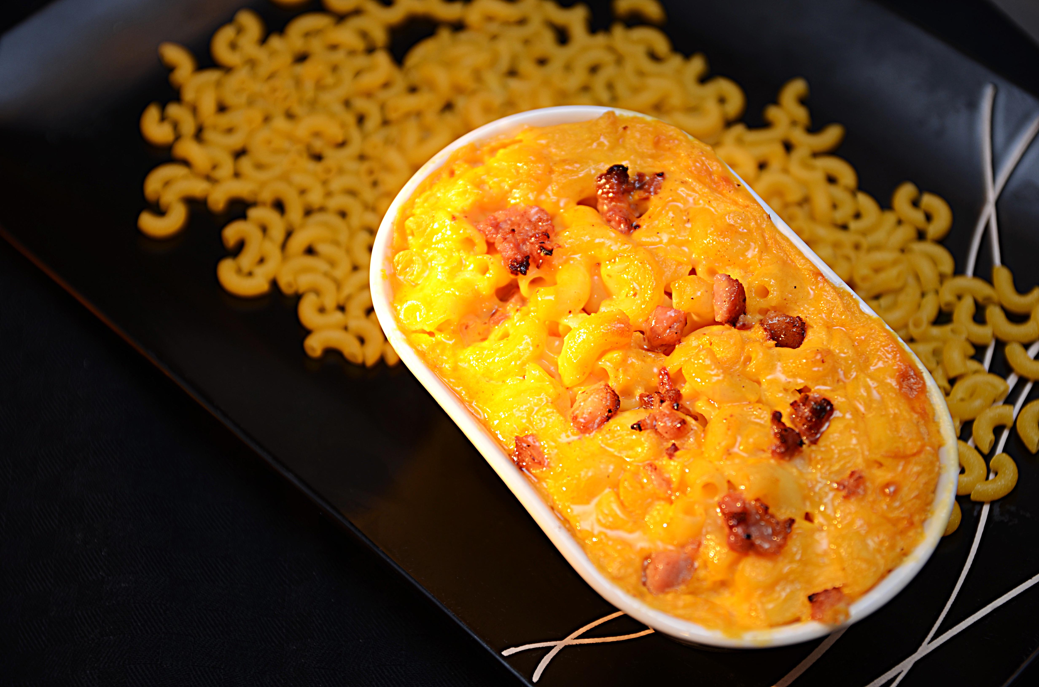

Forkok makaroni som anvist på pakken. Kok sammen melk, mel og smør til bechamel. Miks bechamel, cheddarsaus og makaroni, smakes til med salt og pepper. Legges opp i gastronorm eller i ildfast form etter ønske. Gratineres i ovn eller salamander. Tips: Kan med fordel toppes med stekt bacon i terninger og strøs på før gratinering.Forkok makaroni som anvist på pakken. Kok sammen melk, mel og smør til bechamel. Miks bechamel, cheddarsaus og makaroni, smakes til med salt og pepper. Legges opp i gastronorm eller i ildfast form etter ønske. Gratineres i ovn eller salamander. Tips: Kan med fordel toppes med stekt bacon i terninger og strøs på før gratinering.
Number of servingsNumber of servings | 1
EPDEPD | ProductProduct | Per servingPer serving |  | TotalTotal |  | QtyPerPackQtyPerPack | PackSizePackSize | PackUnitPackUnit | PackagingPackaging | ItemsItems
29328382932838 | Maispasta Makaroni GF Maispasta Makaroni GF | 0.06 | kgkg | 0 | kgkg | 2 | 5 | kgkg | 2x5kg2x5kg | 0
 | Melk Melk | 0.06 | ll | 0 | ll |  |  |  |  | 0
 | Hvetemel Hvetemel | 0.02 | kgkg | 0 | kgkg |  |  |  |  | 0
 | Smør Smør | 0.02 | kgkg | 0 | kgkg |  |  |  |  | 0
 | Salt & Pepper Salt & Pepper |  |  | 0 |  |  |  |  |  | 0

 | * Allergens* Allergens

